关系图
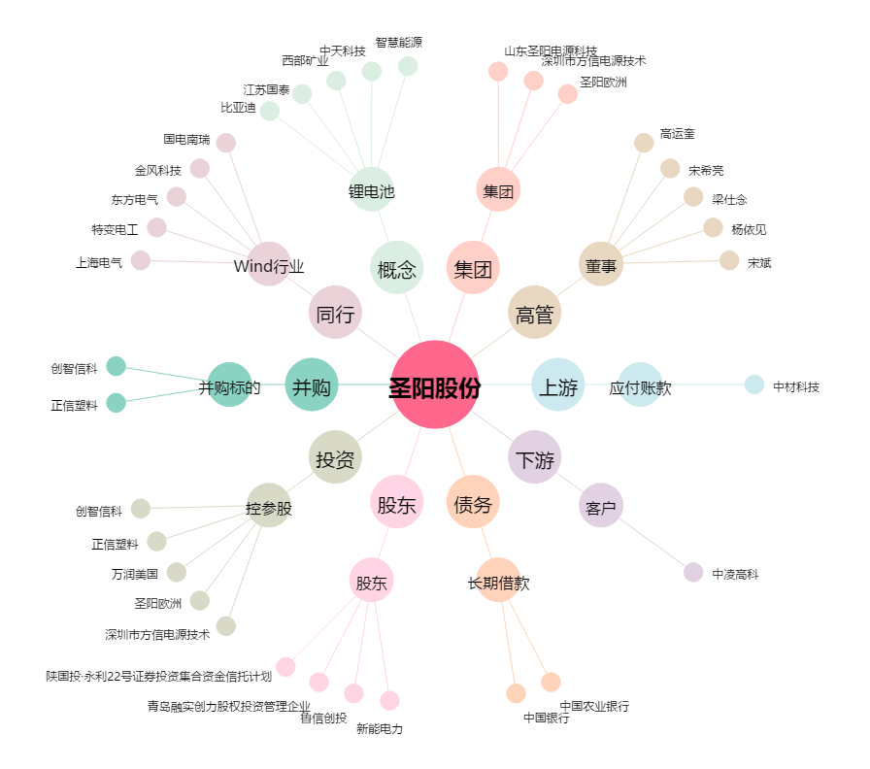
圣阳股份[002580.SZ] - 关系概览图

